Sheet1
办事指南二维码
序号 | 事项名称 | 手机二维码 | 闽政通二维码
1 | 毕业生调整就业改派 | 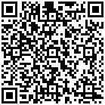 | 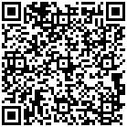
2 | 变更校车使用许可的初审 | 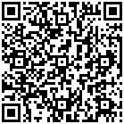 | 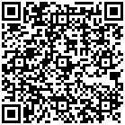
3 | 初中、高中学生学历证明书 | 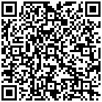 | 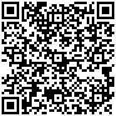
4 | 初中、小学、幼儿园教师资格证书补发、换发 | 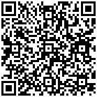 | 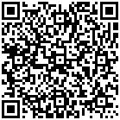
5 | 对市级语言文字规范化示范校的认定 | 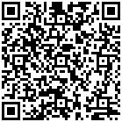 | 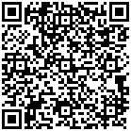
6 | 民办幼儿园、小学、初中及其他教育机构年度检查的初审 | 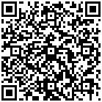 | 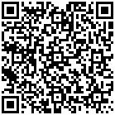
7 | 民办幼儿园、小学、初中及其他教育机构招生简章和广告备案 | 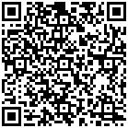 | 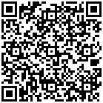
8 | 普通高中、中等职业学校教师及中等职业学校实习指导教师资格证书补发、换发 | 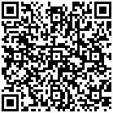 | 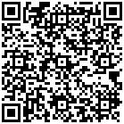
9 | 市管干部及市直部门干部申请更改学历学位的审核 | 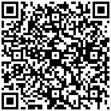 | 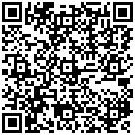
10 | 适龄儿童、少年因身体状况需要缓学（免学）的批准 | 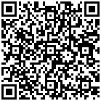 | 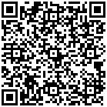
11 | 县（区）管干部申请更改学历学位的审核 | 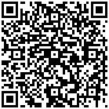 | 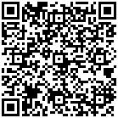
12 | 新申请校车使用许可的初审 | 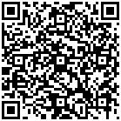 | 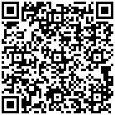
13 | 中小学校招收和培养国际学生资格的备案 | 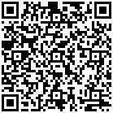 | 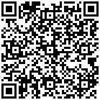
14 | 终止校车使用许可的初审 | 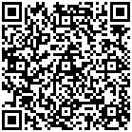 | 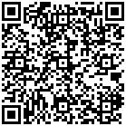
【温馨提示】：如需纸质版办事指南，请到行政服务中心一楼青年志愿服务站（大厅入口右侧）打印。

